BdC
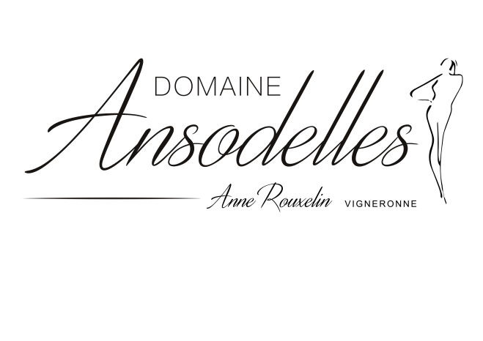
 | BON DE COMMANDE

 |  |  |  |  | PRIX € TTC | Qté btles | Total €
 | Rencontre |  |  |  | Prix à L'unité
 |  |  | 2018 | 75 cl | 12.50 € |  | - €
 |  |  | 2017 | 75 cl | 12.00 € |  | - €
 |  |  | 2015 | 75 cl | 13.50 € |  | - € | Nom et Prénom
 |  |  | 2018 | Magnum 1,5 L | 25.00 € |  | - €
 |  |  | 2017 | Magnum 1,5 L | 24.00 € |  | - € | Adresse postale complète de livraison
 |  |  | 2015 | Magnum 1,5 L | 27.00 € |  | - €

 | Conversation |  |  |  |  |  |  | CP |  |  | Ville
 |  |  | 2018 | 75 cl | 17.00 € |  | - €
 |  |  | 2017 | 75 cl | 16.00 € |  | - € | Tél |  |  | e-mail
 |  |  | 2015 | 75 cl | 18.00 € |  | - €
 |  |  | 2014 | 75 cl | 19.00 € |  | - €
 |  |  | 2017 | Magnum 1,5 L | 32.00 € |  | - € | Informations complementaires pour la livraison ( jours, horaires,….)
 |  |  | 2015 | Magnum 1,5 L | 36.00 € |  | - €
 |  |  | 2018 | Magnum 1,5 L | 34.00 € |  | - €

 | Ansodelles |  |  |  |  |  |  | Adresse de facturation si différente
 |  |  | 2016 | 50 cl | 22.50 € |  | - €
 |  |  | 2015 | 50 cl | 20.00 € |  | - €
 |  |  | 2016 | Magnum 1,5 L | 62.00 € |  | - € | Paiement comptant à la commande par Chèque ou Virement Bancaire
 |  |  | 2015 | Magnum 1,5 L | 57.00 € |  | - € | CE BRETAGNE PAYS DE LOIRE- CEPAFRPP444
 |  |  | 2014 | Magnum 1,5 L | 59.00 € |  | - € | IBAN : FR76 1444 5004 0008 0063 5564 765

90 €
 | Etincelles |  |  |  |  |  |  | Offres Découverte |  |  | Nb unités
 |  |  |  | 75 cl | 12.50 € |  | - € | 6 bouteilles |  | 80 € |  | - €
 |  |  |  |  |  |  |  | 1 Rencontre 2018 et 2017 ; 1 conversation 2018 et 2017 ; 1 Ansodelles 2015 ; 1 Etincelles
269 €
 |  |  |  | Mode de livraison à sélectionner |  |  |  | 18 bouteilles |  | 235 € |  | - €
 |  |  | F |  |  | Frais de port | 30.00 € | 3 x Rencontre 2018 ; 3 Rencontre 2017 ; 2 Conversation 2018 ; 2 Conversation 2017 ; 1 Conversation 2015 ; 1 Conversation 2014 ; 1 Ansodelles 2015 ; 1 Ansodelles 2014 ; 4 Etincelles
 |  |  |  |  |  |  |  | Je traiterai votre commande dans les plus brefs délais et vous remercie pour votre confiance ! Anne
 |  |  |  | Port offert à partir de 24 btles |  | TOTAL | 30.00 €

TRUE |  | SARL Anne Rouxelin |  | 1 rue Vaumoreau , 37140 Benais |  |  | ansodelles@hotmail.com |  | 06.03.49.95.63 |  | www.ansodelles.com |  | Valable jusqu'au 31/12/2020

